Sheet1
一、游戏类型

 | 模拟养成类的游戏

二、游戏题材

 | 宅斗题材，讲述古代侯门内院，世家斗争的故事

三、游戏背景

 | 以唐朝为主要故事背景，不具体限制在特定的某个时间段，史实结合架空内容

四、美术风格

 | 人物：古风写实偏扁平的人物美术风格
 | 界面：简洁、扁平、清爽

五、用户定位

 | 偏女性向，喜欢看剧情，喜欢宅斗文，或者喜欢模拟养成类游戏的玩家

六、成长体验

 | 玩家扮演出生于江南，米商的一个庶女，因为身份低微，在家中饱受欺凌，通过培养身边知交好友，斗败家中的恶奴以及尖酸刻薄的二娘，同父异母的绿茶婊姐妹等人，最终嫁入侯府，周旋于侯门世家间的争斗。

七、游戏体验

 | 游戏内容以宅斗和养成的体验为主，随着剧情推进玩家的身份会逐渐改变，大体在游戏中分为3个阶段：

 |  | 庶女：
 |  |  | 剧情以本家为核心，主要体现玩家初期从身份低微饱受压迫，逐渐到站稳脚跟在家中立足的过程。
 |  |  | 主要场景集中在本家的宅院里，NPC对话会有从鄙视欺压到谄媚的一个过程。
 |  |  | 此阶段的系统主要内容为基础的资源【征收】，【知交】交互，【卡牌】培养，以及【主线关卡】【知交支线】剧情为主。

 |  | 出嫁：
 |  |  | 剧情以婆家为核心，主要体现玩家出嫁后，婆家内部争斗夺权为主。
 |  |  | 主要场景转移到婆家及长安城，在主场景上会有府宅和长安城的切换功能，剧情及功能还是以婆家为主。
 |  |  | 此阶段系统扩展到【寻访】，【书院】，【牢房】，【定时副本】，加入pvp【衙门】，玩家互动【宴会】、【联盟】的系统（该处系统命名都是原芝麻官系统，新系统内容和名称待定）

 |  | 掌权：
 |  |  | 剧情以侯门之间的世家争斗为核心，主要体现玩家掌权后，与其他势力争权夺势的过程。
 |  |  | 主要场景功能点转到长安城，剧情以侯门世家之间的争斗为主。
 |  |  | 此阶段功能以玩家互动为主，围绕资源争夺，实力比拼，收集比拼的内容为主。系统包装结合宅斗题材设定（该阶段内容未定）

 | 宅斗体验：
 |  | 剧情是宅斗体现的主体。
 |  | 游戏中会通过NPC对白，人物表情态度的差异，体现玩家身份变化，和角色性格。
 |  | 游戏系统功能，会根据玩家不同阶段的身份，在表现上有所变化，例如：
 |  |  | 1.征收系统，玩家前期要在本家，点移动中的npc进行征收，到了中期，玩家只需要在书房或正堂与一个npc对话逐个征收，后期通过NPC直接可以一键征收。
 |  |  | 2.玩家升级体验，每次升级玩家的房间背景和服饰都会有所变化，增加一些家具或者服装装饰等。
 |  |  | 3.特定时期的身份转变会通过剧情，分镜等形式去烘托，一些功能入口也会因为身份改变而改变位置，如一开始庶女在宅院的边角破房，到住进东厢房，中期场景转到长安城的侯府等表现。

 | 养成体验：
 |  | 玩家身份养成：
 |  |  | 前期通过剧情获得经验，提升玩家身份，后期通过功能和活动获得经验，玩家身份提升会推动剧情进展。
 |  | 知交养成：
 |  |  | 玩家通过主线任务，赠送礼物，支线任务等方式，获得知交好感，推动玩家与知交间的情感关系，因而产生一系列卡牌。
 |  | 卡牌养成：
 |  |  | 玩家通过游戏内的系统获得属性或资质道具，通过道具直接提升卡牌属性，卡牌将在战斗中帮助玩家战斗或完成剧情任务。

 | 交互体验：
 |  | pvp：
 |  |  | 玩家与玩家之间，直接比拼养成结果，对玩家养成结果的释放和展现。
 |  | 排行榜：
 |  |  | 设立时效性的榜单，为玩家设立中期目标，通过榜单排名竞争产生玩家互动。（排行榜将贯穿整个游戏过程）
 |  | 商盟：
 |  |  | 建立玩家联盟，共同建设发展，增强玩家间互动。
 |  | 协作系统：
 |  |  | 3-5个玩家协作才能完成的玩法系统。

 | 战斗体验：
 |  | （待定）

八、系统体验（随项目持续更新）

 | 主界面&主场景：主界面为核心功能入口，主场景根据游戏剧情推动，分成3个阶段。

 |  | 主界面：
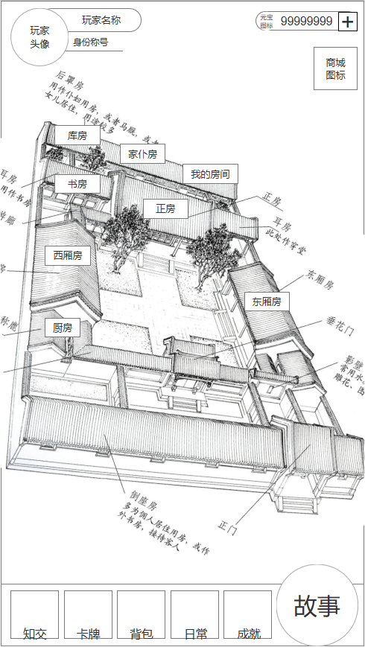

 | 知交系统：
 |  | 玩家在游戏内通过主线剧情会结识到知交好友，通过剧情或赠送礼物给知交可提升好感度，当好感度达到一定程度后，会改变彼此的关系，并开启知交的支线剧情，完成支线剧情会获得一张卡牌。
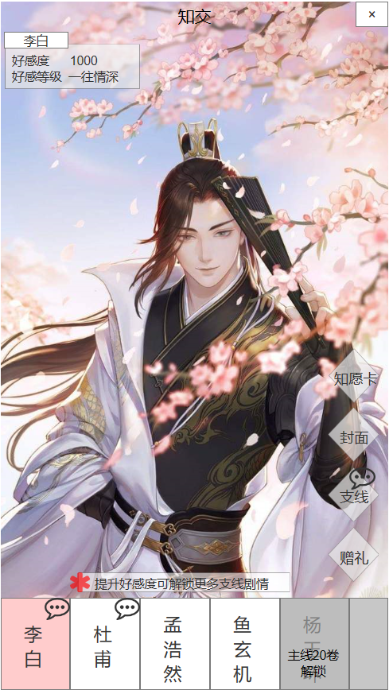

 |  | 系统功能：
 |  |  | 赠礼：增加知交好感度
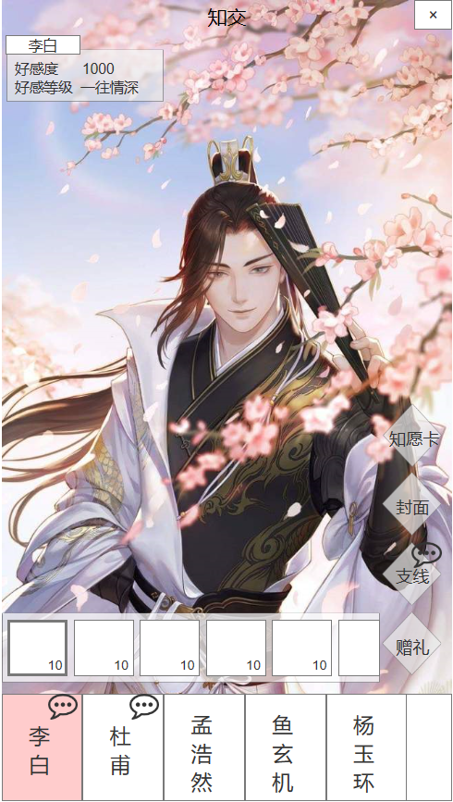
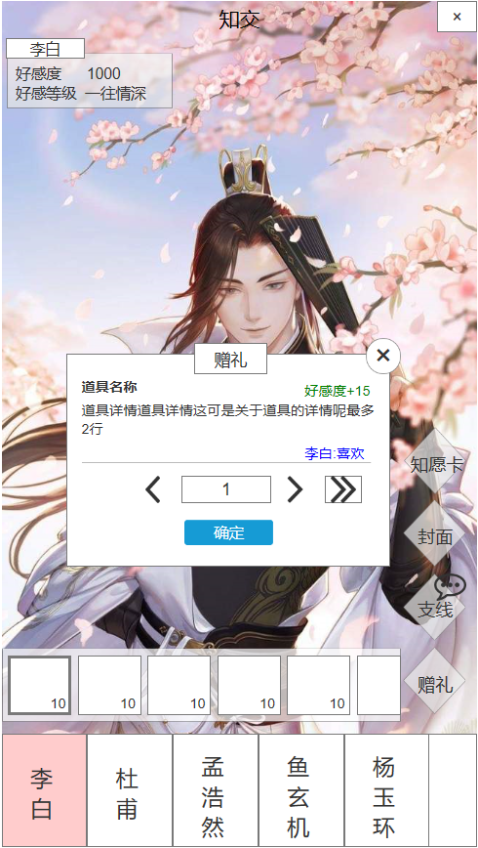
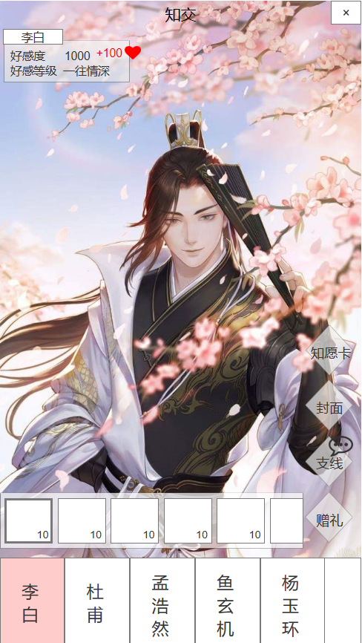

 |  |  | 支线：知交相关的支线列表，可回顾已完成的支线，或者进入开启中的支线，同时能查看到开启后续支线的条件
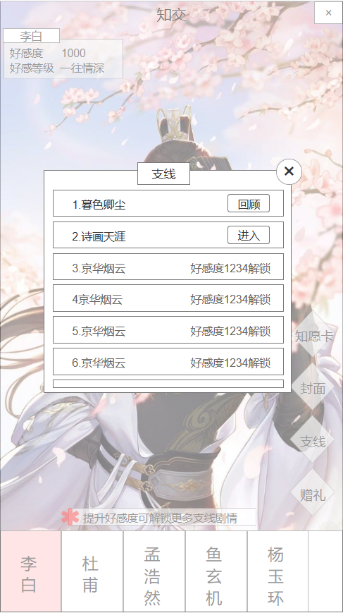

 |  |  | 封面：

